Лист1
Зарплаты отдела продаж за Май 2018

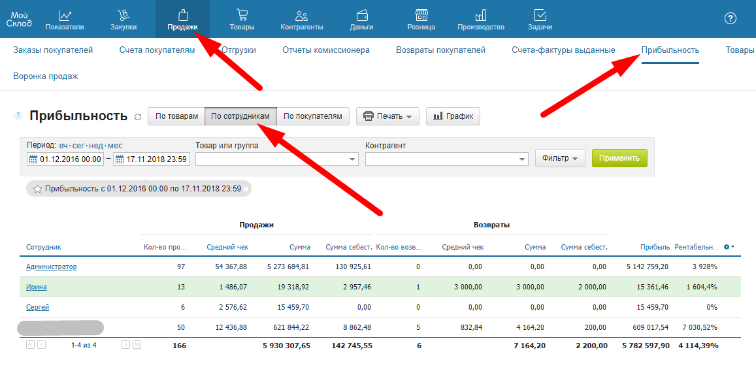
Сотрудник | Иван | Ирина | Сергей
Фактическая прибыль | 21,000.00 | 13,000.00 | 12,000.00 | Для расчета ЗП заполняем только желтые ячейки, данные берем из отчета в МойСклад
План | 15000 | 15000 | 15000
План для бонуса | 20000 | 20000 | 20000
Оклад | 200 | 200 | 200
% от прибыли | 3% | 3% | 3%
Начисленный % от прибыли | 630 | 390 | 360
Штрафы | 15 | 0 | 0
Бонус за перевыполненный план | 300 | 0 | 0
К выплате | 1130 | 590 | 560

